Vorbemerkungen
Vorbemerkungen
Der vorliegende Statistische Bericht enthält Ergebnisse der Flächenerhebung nach Art der tatsächlichen Nutzung zum Stichtag 31. Dezember 2024 für Mecklenburg-Vorpommern. Dargestellt werden die Ergebnisse auf Landes-, Kreis- und Gemeindeebene. Die Erhebung wird seit 2009 jährlich durchgeführt.
Rechtsgrundlage ist das Agrarstatistikgesetz (AgrStatG) in Verbindung mit dem Gesetz über die Statistik für Bundeszwecke (Bundesstatistikgesetz – BStatG) in der jeweils geltenden Fassung. Der Wortlaut der nationalen Rechtsvorschrift kann im Internet unter https://www.gesetze-im-internet.de/ heruntergeladen werden.

Bei der Flächenerhebung werden bestehende Register der Länder sekundärstatistisch ausgewertet. Auskunftspflichtig sind die nach Landesrecht für die Führung des Liegenschaftskatasters zuständigen Stellen (Vermessungs- und Kataster­verwaltungen).
Erstmals wurden die Daten zum Stichtag 31. Dezember 2016 durch die Auswertung des Amtlichen Liegenschaftskataster-Informationssystem ALKIS gewonnen, das in Mecklenburg-Vorpommern vom Amt für Geoinformation, Vermessungs- und Katasterwesen geführt wird. Bis zum Stichtag 31. Dezember 2015 diente das Automatisierte Liegenschaftsbuch (ALB) als Quelle. Mit der Umstellung auf die GeoInfoDok 7.1.2 im Jahr 2023 wurde das Nutzungsartenverzeichnis nochmals erweitert. Eine erhebliche Steigerung der Datenqualität wird vor allem durch das neue Lieferdatenformat erreicht. Dieses beinhaltet die Daten georeferenziert auf Flurstücksebene. Hierdurch wird eine auf Länder- und Bundesebene einheitlich harmonisierte Berechnung der Flächen ermöglicht. Die ALKIS-Daten werden für die zentrale Datenaufbereitung direkt an das programmierende Statistische Landesamt durch die Landesvermessungsverwaltungen übermittelt.
Einzelheiten zur Systematik der Flächennutzung sind den folgenden Publikationen der Arbeitsgemeinschaft der Vermessungsverwaltungen der Länder der Bundesrepublik Deutschland (AdV) zu entnehmen:
Bis 2015: Katalog der tatsächlichen Nutzungsarten im Liegenschaftskataster und ihre Begriffsbestimmungen, 2011 (AdV-Nutzungsartenkatalog).
Von 2016 bis 2022: AdV-Nutzungsartenkatalog unter GeoInfoDok 6.0.1.
Ab 2023: AdV-Nutzungsartenkatalog unter GeoInfoDok 7.1.2.
Durch die Änderung der Erfassungsgrundlage ist eine Vergleichbarkeit der vorliegenden Daten mit den Angaben vor 2016 nur sehr eingeschränkt möglich.
Aufgrund methodischer Unterschiede weichen die Ergebnisse der Flächenerhebung von den Ergebnissen der Boden­nutzungs­haupterhebung ab. Während es sich bei der Flächenerhebung um eine Vollerhebung zu einem Stichtag handelt, basiert die Bodennutzungshaupterhebung auf einer Befragung landwirtschaftlicher Betriebe mit Mindesterfassungs­grenzen und der Auswertung von Verwaltungsdaten.
Weiterhin erfolgt die Flächenerhebung unter Zugrundelegung der Angaben im Liegenschaftskataster nach dem Belegen­heitsprinzip. Das heißt, dass die Flächen in den Gemeinden ausgewiesen werden, in deren Gebiet sie liegen.
Die Flächen bei der Bodennutzungshaupterhebung werden dagegen nach dem Betriebssitzprinzip erhoben. Das heißt, die gesamten Flächen eines Betriebes werden in der jeweiligen Gemeinde nachgewiesen, in der sich der Betriebssitz befindet, unabhängig davon, wo die Flächen des Betriebes tatsächlich liegen.

2.2
Kapitel 2 |  | Bodenfläche am 31. Dezember 2024 nach Nutzungsart und Gemeindegrößenklassen
Tabelle 2.2 |  | Fläche für Siedlung
Lfd. Nr. | Merkmal | Siedlung | Davon
 |  |  | Wohn- bau- fläche | Industrie- und Gewerbefläche |  | Halde | Berg- bau- betrieb | Tage- bau, Grube, Stein- bruch | Fläche ge- mischter Nutzung | Fläche besonde- rer funk- tionaler Prägung | Sport-, Freizeit- und Erholungs- fläche |  | Friedhof

 |  |  |  | zu- sammen | darunter
 |  |  |  |  | Industrie und Gewerbe |  |  |  |  |  | zu- sammen | darunter
 |  |  |  |  |  |  |  |  |  |  |  | Grün- anlage

 |  | (10 000 000) | (11 000 000) | (12 000 000) | (12 010 000) | (13 000 000) | (14 000 000) | (15 000 000) | (16 000 000) | (17 000 000) | (18 000 000) | (18 040 000) | (19 000 000)
 |  | ha
1 | 2 | 3 | 4 | 5 | 6 | 7 | 8 | 9 | 10 | 11 | 12 | 13 | 14

1 | Mecklen- burg-Vor- pommern | 130,085 | 41,607 | 23,314 | 12,833 | 46 | - | 5,490 | 15,245 | 5,467 | 37,542 | 30,195 | 1,373
 |  | Gemeindegrößenklassen von … bis unter … Einwohnern
2 | Unter 2.000 | 60,669 | 20,033 | 6,701 | 3,266 | 20 | - | 3,701 | 10,282 | 1,681 | 17,712 | 14,189 | 539
3 | 2.000 - 5.000 | 26,462 | 8,745 | 5,004 | 2,904 | 18 | - | 1,068 | 2,787 | 876 | 7,697 | 5,880 | 268
4 | 5.000 - 10.000 | 15,829 | 4,861 | 3,937 | 2,215 | 5 | - | 407 | 1,281 | 772 | 4,392 | 3,517 | 173
5 | 10.000 - 20.000 | 7,494 | 2,244 | 1,889 | 1,033 | - | - | 133 | 701 | 375 | 2,050 | 1,774 | 101
6 | 20.000 - 50.000 | 4,952 | 1,529 | 1,561 | 965 | 1 | - | 37 | 87 | 370 | 1,303 | 1,071 | 63
7 | 50.000 - 100.000 | 9,053 | 2,657 | 2,509 | 1,416 | 0 | - | 143 | 66 | 948 | 2,565 | 2,224 | 164
8 | 100.000 und mehr | 5,625 | 1,539 | 1,712 | 1,034 | 1 | - | - | 39 | 446 | 1,823 | 1,540 | 65

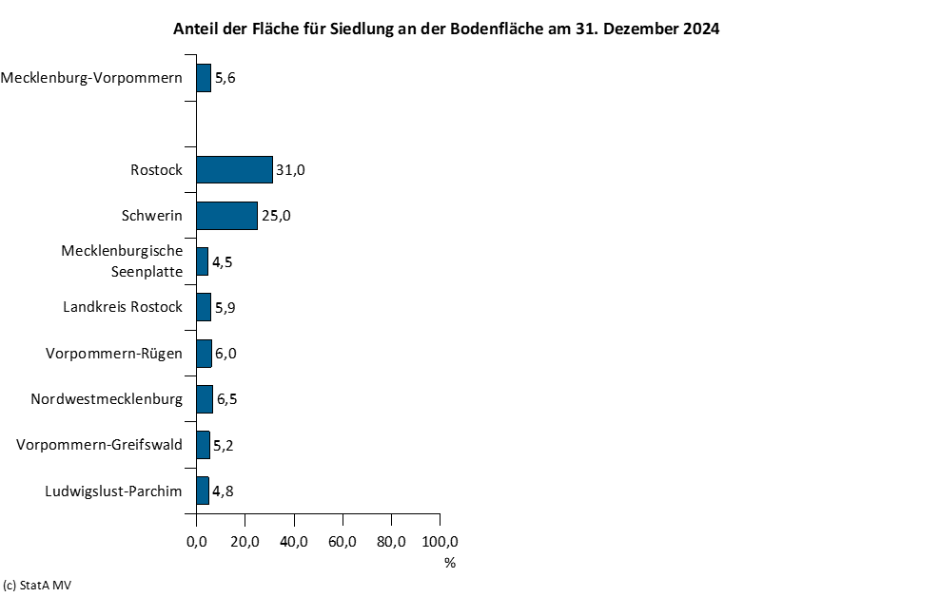

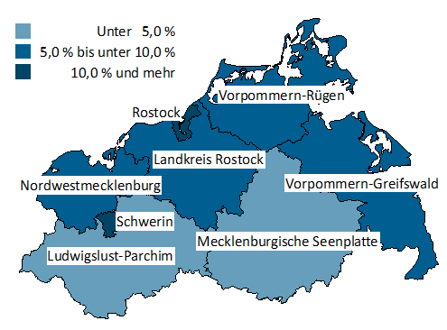

2.3
Kapitel 2 |  | Bodenfläche am 31. Dezember 2024 nach Nutzungsart und Gemeindegrößenklassen
Tabelle 2.3 |  | Fläche für Verkehr
Lfd. Nr. | Merkmal | Verkehr | Davon
 |  |  | Straßen- verkehr | Weg | Platz | Bahnverkehr | Flugverkehr | Schiffs- verkehr

 |  | (20 000 000) | (21 010 000) | (21 020 000) | (21 030 000) | (22 000 000) | (23 000 000) | (24 000 000)
 |  | ha
1 | 2 | 3 | 4 | 5 | 6 | 7 | 8 | 9

1 | Mecklenburg-Vorpommern | 71,062 | 36,198 | 23,767 | 1,787 | 5,624 | 3,426 | 259
 |  | Gemeindegrößenklassen von … bis unter … Einwohnern
2 | Unter 2.000 | 40,218 | 19,771 | 15,523 | 510 | 2,390 | 1,962 | 61
3 | 2.000 - 5.000 | 12,737 | 7,210 | 4,080 | 304 | 995 | 130 | 17
4 | 5.000 - 10.000 | 8,477 | 4,161 | 2,299 | 300 | 929 | 720 | 68
5 | 10.000 - 20.000 | 3,481 | 1,559 | 875 | 163 | 366 | 511 | 8
6 | 20.000 - 50.000 | 1,795 | 940 | 376 | 105 | 264 | 71 | 39
7 | 50.000 - 100.000 | 2,556 | 1,576 | 340 | 243 | 359 | 32 | 5
8 | 100.000 und mehr | 1,799 | 981 | 275 | 163 | 321 | 0 | 60

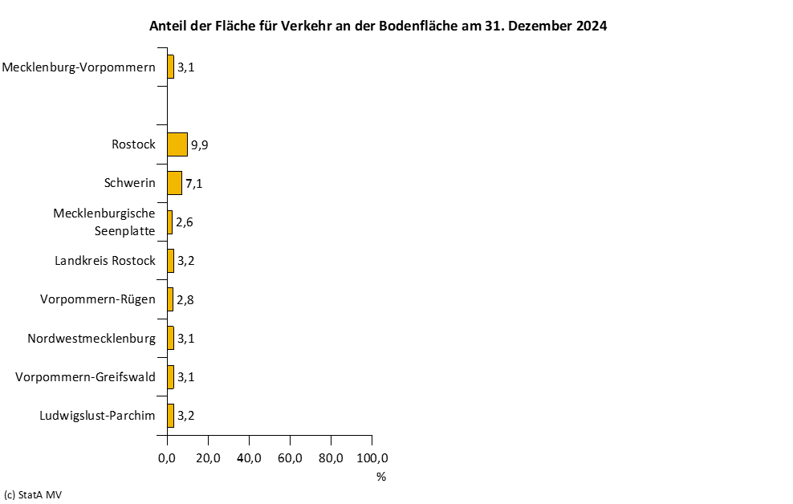

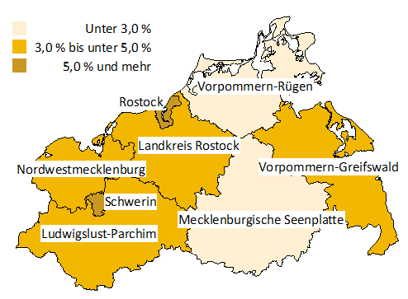

2.4
Kapitel 2 |  | Bodenfläche am 31. Dezember 2024 nach Nutzungsart und Gemeindegrößenklassen
Tabelle 2.4 |  | Fläche für Vegetation
Lfd. Nr. | Merkmal | Vegetation | Davon
 |  |  | Landwirt- schaft | Wald | Gehölz | Heide | Moor | Sumpf | Unland, Vegeta- tionslose Fläche

 |  | (30 000 000) | (31 000 000) | (32 000 000) | (33 000 000) | (34 000 000) | (35 000 000) | (36 000 000) | (37 000 000)
 |  | ha
1 | 2 | 3 | 4 | 5 | 6 | 7 | 8 | 9 | 10

1 | Mecklenburg-Vorpommern | 1,994,571 | 1,434,041 | 495,807 | 24,176 | 1,733 | 3,280 | 13,583 | 21,951
 |  | Gemeindegrößenklassen von … bis unter … Einwohnern
2 | Unter 2.000 | 1,335,653 | 976,609 | 320,428 | 13,857 | 1,310 | 1,965 | 8,506 | 12,977
3 | 2.000 - 5.000 | 380,236 | 276,191 | 90,956 | 5,249 | 92 | 820 | 2,999 | 3,927
4 | 5.000 - 10.000 | 178,794 | 124,554 | 48,144 | 2,017 | 182 | 285 | 1,371 | 2,241
5 | 10.000 - 20.000 | 53,752 | 35,606 | 15,406 | 1,566 | 58 | 62 | 241 | 812
6 | 20.000 - 50.000 | 24,194 | 10,263 | 12,328 | 678 | 0 | 88 | 104 | 733
7 | 50.000 - 100.000 | 12,704 | 7,510 | 3,721 | 486 | 88 | 5 | 96 | 798
8 | 100.000 und mehr | 9,238 | 3,308 | 4,823 | 323 | 2 | 55 | 265 | 463

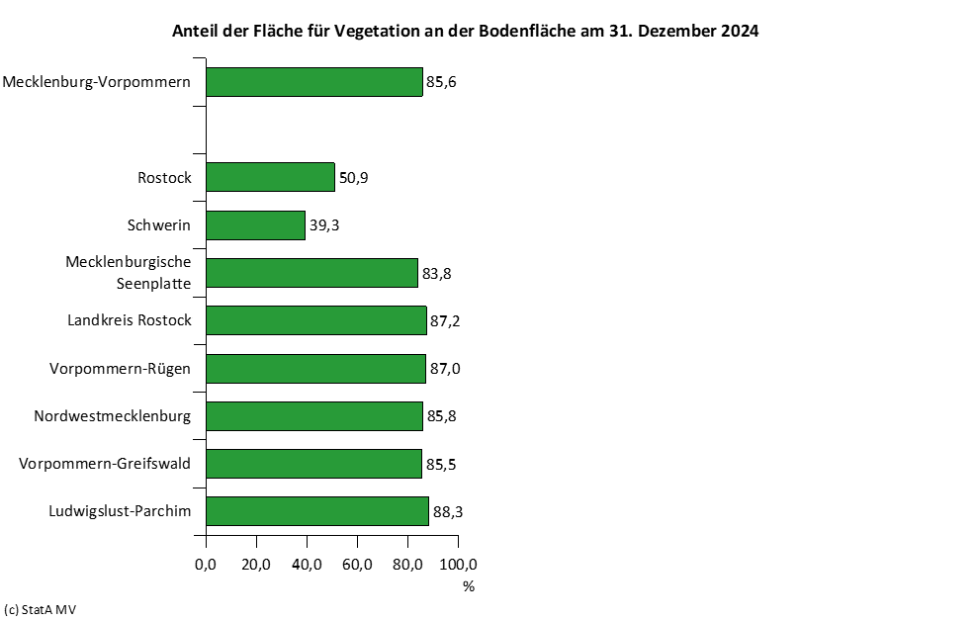

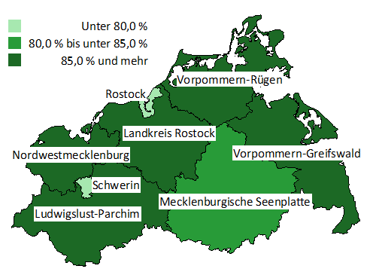

2.5
Kapitel 2 |  | Bodenfläche am 31. Dezember 2024 nach Nutzungsart und Gemeindegrößenklassen
Tabelle 2.5 |  | Fläche für Gewässer
Lfd. Nr. | Merkmal | Gewässer | Davon
 |  |  | Fließgewässer | Hafenbecken | Stehendes Gewässer | Meer

 |  | (40 000 000) | (41 000 000) | (42 000 000) | (43 000 000) | (44 000 000)
 |  | ha
1 | 2 | 3 | 4 | 5 | 6 | 7

1 | Mecklenburg-Vorpommern | 133,677 | 20,266 | 643 | 93,202 | 19,567
 |  | Gemeindegrößenklassen von … bis unter … Einwohnern
2 | Unter 2.000 | 73,830 | 11,711 | 131 | 49,615 | 12,373
3 | 2.000 - 5.000 | 18,189 | 3,736 | 66 | 13,867 | 521
4 | 5.000 - 10.000 | 17,096 | 2,235 | 154 | 9,612 | 5,095
5 | 10.000 - 20.000 | 4,909 | 980 | 24 | 3,868 | 37
6 | 20.000 - 50.000 | 10,286 | 201 | 65 | 9,999 | 22
7 | 50.000 - 100.000 | 7,891 | 229 | 33 | 6,115 | 1,514
8 | 100.000 und mehr | 1,476 | 1,175 | 171 | 126 | 4

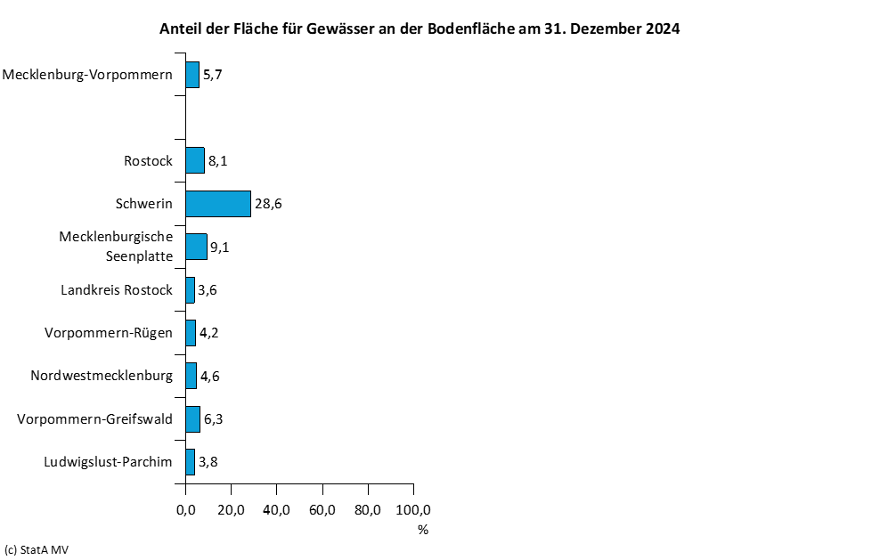

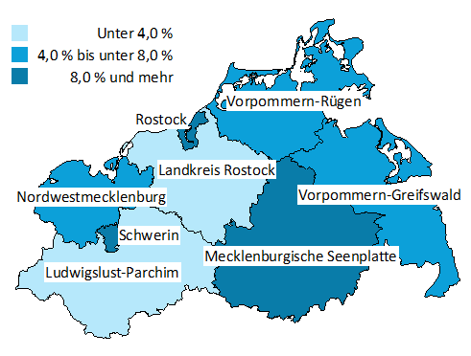

2.6
Kapitel 2 |  | Bodenfläche am 31. Dezember 2024 nach Nutzungsart und Gemeindegrößenklassen
Tabelle 2.6 |  | Nachrichtlich: Fläche für Siedlung und Verkehr
Lfd. Nr. | Merkmal | Siedlung und Verkehr | Davon |  |  |  | Und zwar
 |  |  | Siedlung | darunter |  | Verkehr | Siedlungs- und Verkehrsfläche 1)
 |  |  |  | Bergbau- betrieb | Tagebau, Grube, Steinbruch

 |  |  | (10 000 000) | (14 000 000) | (15 000 000) | (20 000 000)
 |  | ha
1 | 2 | 3 | 4 | 5 | 6 | 7 | 8

1 | Mecklenburg-Vorpommern | 201,147 | 130,085 | - | 5,490 | 71,062 | 195,657
 |  | Gemeindegrößenklassen von … bis unter … Einwohnern
2 | Unter 2.000 | 100,887 | 60,669 | - | 3,701 | 40,218 | 97,186
3 | 2.000 - 5.000 | 39,199 | 26,462 | - | 1,068 | 12,737 | 38,131
4 | 5.000 - 10.000 | 24,306 | 15,829 | - | 407 | 8,477 | 23,899
5 | 10.000 - 20.000 | 10,975 | 7,494 | - | 133 | 3,481 | 10,842
6 | 20.000 - 50.000 | 6,747 | 4,952 | - | 37 | 1,795 | 6,710
7 | 50.000 - 100.000 | 11,609 | 9,053 | - | 143 | 2,556 | 11,465
8 | 100.000 und mehr | 7,424 | 5,625 | - | - | 1,799 | 7,424

